SkillDrill
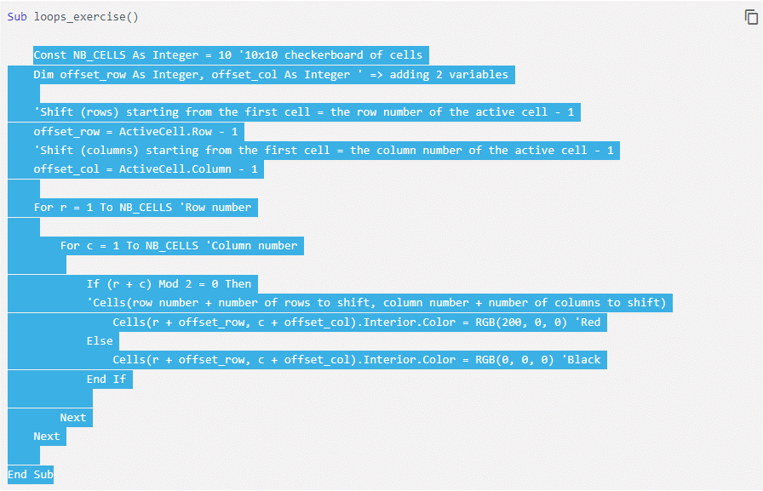
1 | 1 | 1 | 1 | 1 | 1 | 1 | 1 | 1 | 1
1 | 1 | 1 | 1 | 1 | 1 | 1 | 1 | 1 | 1
1 | 1 | 1 | 1 | 1 | 1 | 1 | 1 | 1 | 1
1 | 1 | 1 | 1 | 1 | 1 | 1 | 1 | 1 | 1
1 | 1 | 1 | 1 | 1 | 1 | 1 | 1 | 1 | 1
1 | 1 | 1 | 1 | 1 | 1 | 1 | 1 | 1 | 1
1 | 1 | 1 | 1 | 1 | 1 | 1 | 1 | 1 | 1
1 | 1 | 1 | 1 | 1 | 1 | 1 | 1 | 1 | 1
1 | 1 | 1 | 1 | 1 | 1 | 1 | 1 | 1 | 1
1 | 1 | 1 | 1 | 1 | 1 | 1 | 1 | 1 | 1
 |  |  |  |  |  |  |  |  |  | 22

https://www.excel-pratique.com/en/vba/loops_continued (Checkerboard)

